CA_REGISTRO
Longitud máxima de 50 caracteres. Solo letra y numeros
Si no se completa este campo, se mostrará el siguiente mensaje debajo de este:
Nombre de usuario requerido

Si los datos ingresados son correctos, se registran los datos, se redirige a la pantalla de Login y se muestra un modal emergente en la esquina superior derecha con el mensaje "Registro exitoso".
En caso de que no se completará el formulario, al hacer clic se mostrará el mensaje de campo requerido.
Si ocurre un error se mostrará un modal emergente, en la esquina superior derecha, indicando el mensaje de error.
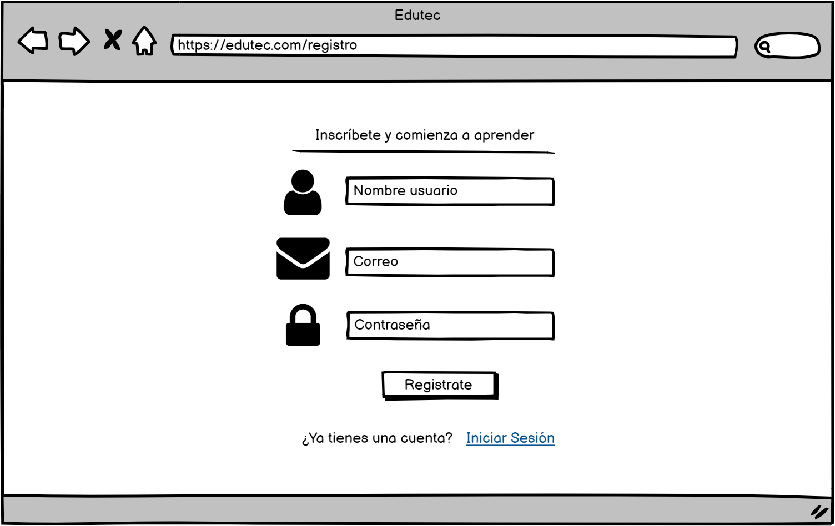

Longitud máxima de 50 caracteres y debe ser de formato email.
Dependiendo del error, se mostrará debajo del campo uno de los siguientes mensajes:
Correo electrónico requerido
Ingrese un correo válido

Al hacer clic debe redirigir a la pantalla de Login
Debe admitir caracteres alfanúmericos y no debe tener ninguna restricción de validación de mayusculas, caracteres especiales, etc. Formato tipo password.
Longitud mínima de 3 caracteres.
Si no se completa este campo, se mostrará el siguiente mensaje debajo de este:
Contraseña requerida

CA_LOGIN
Longitud máxima de 50 caracteres y debe ser de formato email.
Dependiendo del error, se mostrará debajo del campo uno de los siguientes mensajes:
Correo electrónico requerido
Ingrese un correo válido

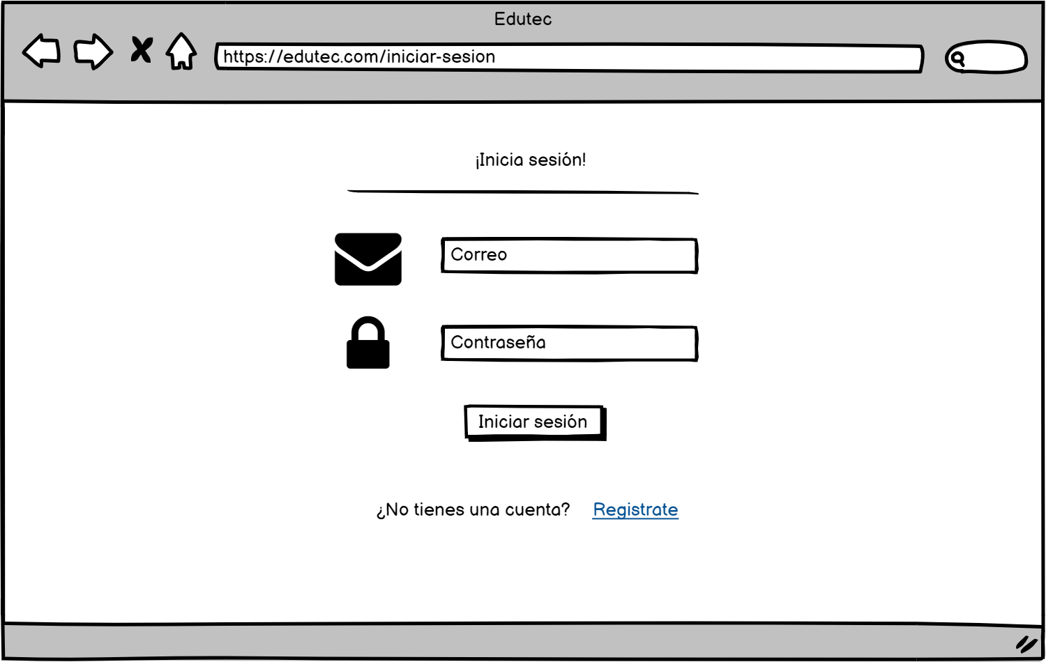

Debe admitir caracteres alfanúmericos y no debe tener ninguna restricción de validación de mayusculas, caracteres especiales, etc.
Formato tipo password.
Si no se ingresa la contraseña, se mostrará el siguiente mensaje debajo del campo:
Contraseña requerida

Si los datos ingresados son correctos, nos redirige a la pantalla de inicio.
En caso de que no se completará el formulario, al hacer clic se mostrará el mensaje de campo requerido.
Si ocurre un error se mostrará un modal emergente, en la esquina superior derecha, indicando el mensaje de error.

Al hacer clic debe redirigir a la pantalla de Registro

CA_BUSQUEDA
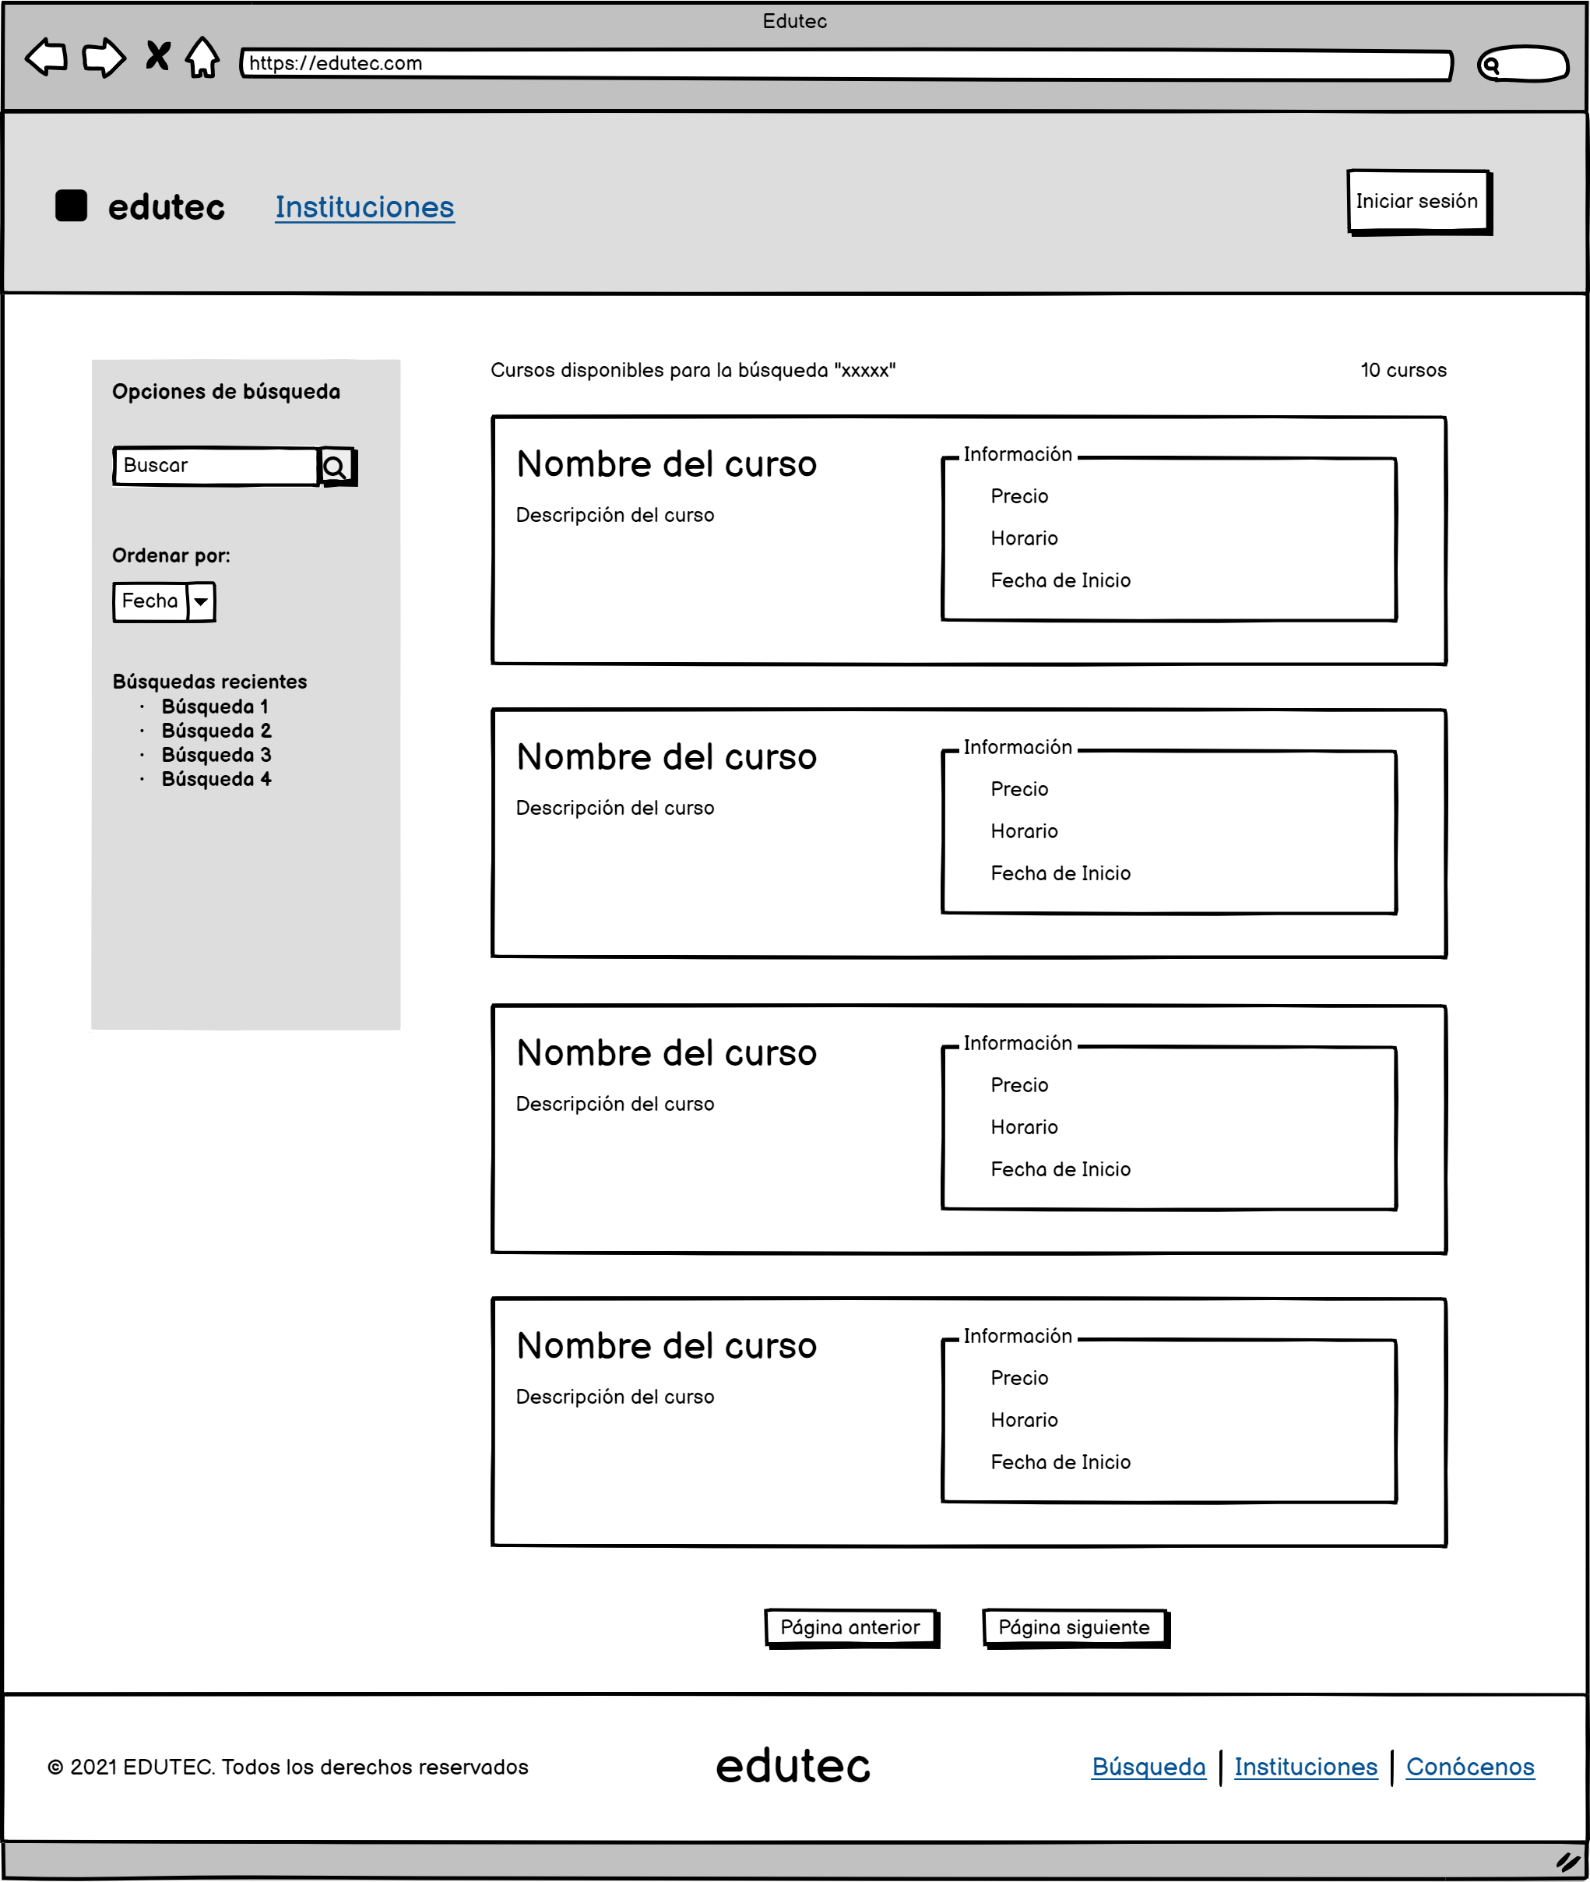

Se mostrará el mensaje para una búsqueda efectuada, mencionando el término de búsqueda

Al hacer clic nos redirige a la pantalla de Login.

En caso no se encuentren resultados, se mostrará el mensaje "No se encontraron cursos"

Se mostrará el total de cursos encontrados al realizar la búsqueda.

Se mostrará un cuadro de búsqueda.
Al hacer clic en el botón buscar o presionar la tecla enter, se ejecutará la búsqueda

Se permitirá filtrar las busquedas de acuerdo a criterios especificos como: Fecha, Mayor a menor precio, Menor a mayor precio
Se mostrará el resumen de cada curso, presentando información básica como:
Precio, Horario y Fecha de Inicio.
Tambien se mostrará una breve descripción
Se prodrá hacer clic en todo el cuadro del curso, lo cual redirigirá a la página de detalle del curso.

Se mostrará una lista de las 5 últimas búsquedas realizadas, al hacer clic en estas se ejecutará la búsqueda

Se mostrará botones de paginación en caso el número de resultados exceda la cantidad de cursos permitidos por página.

CA_D_CURSO
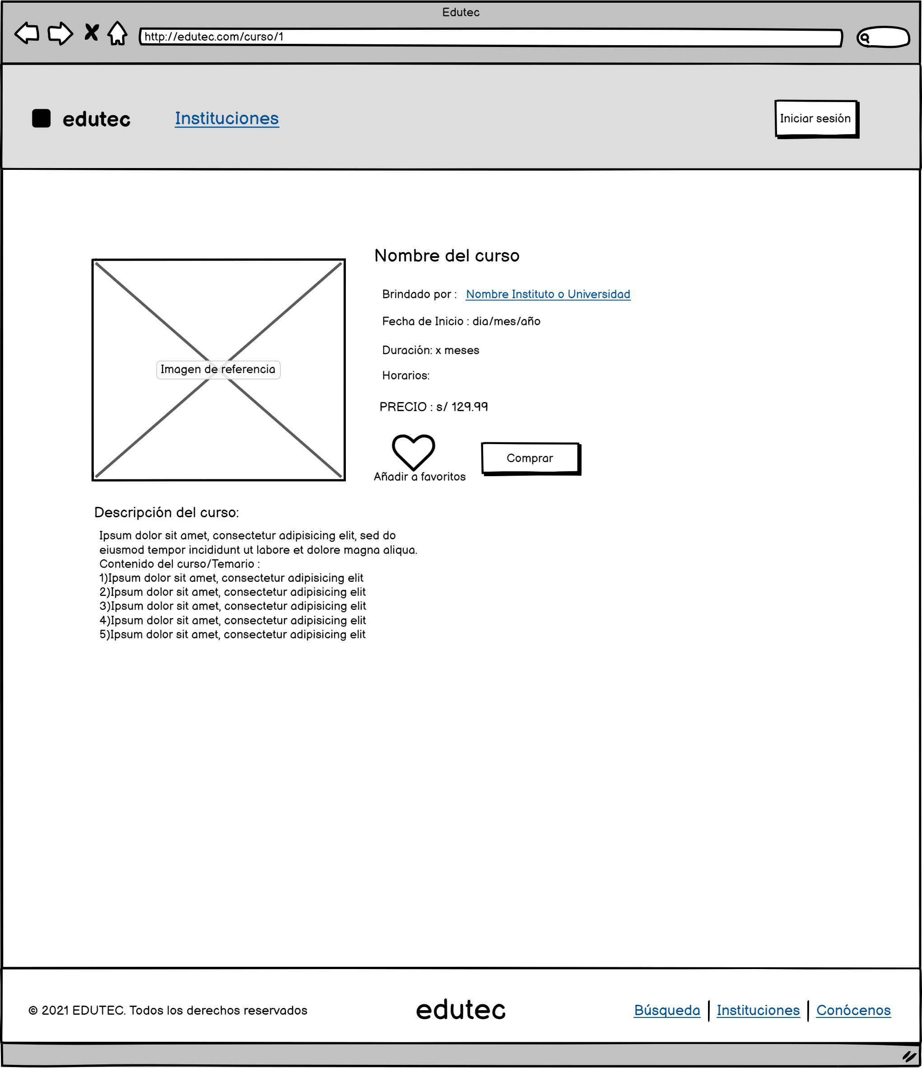

Al hacer clic nos redirige a la pantalla de Login.

Al hacer clic nos redirige a la pantalla de Detalle de institución.

Al hacer clic nos redirige a la página web de la institución que imparte el curso.
Para usuario no logueado:
Se mostrará un mensaje invitando al usuario a iniciar sesión para acceder a la funcionalidad.
Para usuario logueado:
Si el curso no está agregado como favorito, el icono será de color negro.
Al hacer clic al icono se agregará el curso a favoritos, el icono cambiara a color verde. Adicionalmente se debe mostrar un mensaje de confirmación.

Se informará que no se encontró una descripción, en caso esta no este disponible.

CA_P_USUARIO
Al hacer clic se redirige a la pantalla de favoritos.

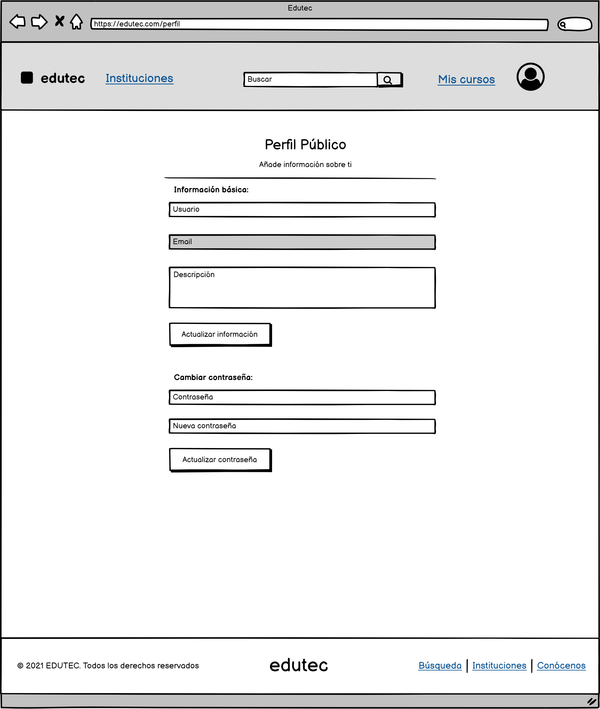

Al hacer clic se despliega el menú con las opciones: Mi perfil, Favoritos y Cerrar sesión.

Longitud máxima de 50 caracteres y solo debe admitir letras y números.
En caso no se ingrese ningún valor se mostrará el mensaje de campo requerido
Al hacer clic se redirige a la pantalla de institutos.

No se puede editar el campo email.

Longitud máxima de 240 caracteres.

Al hacer clic:
Si no se ha realizado cambios en el formulario se mostrará el mensaje de "No hay datos que actualizar".
Si se realizaron cambios en el formulario, se realizará la actualización y se mostrará un mensaje de confirmación.
En caso de error, se mostrará el mensaje.

Debe admitir caracteres alfanúmericos y no debe tener ninguna restricción de validación de mayusculas, caracteres especiales, etc.
Formato tipo password.
Longitud mínima de 3 caracteres.
En caso de no ingresar ningún valor se mostrará el mensaje de campo requerido

Al hacer clic:
Si la contraseña coincide con la del usuario, esta se actualizará a la nueva y se mostrará un mensaje de confirmación.
En caso de error, se mostrará el mensaje.

CA_FAVORITOS
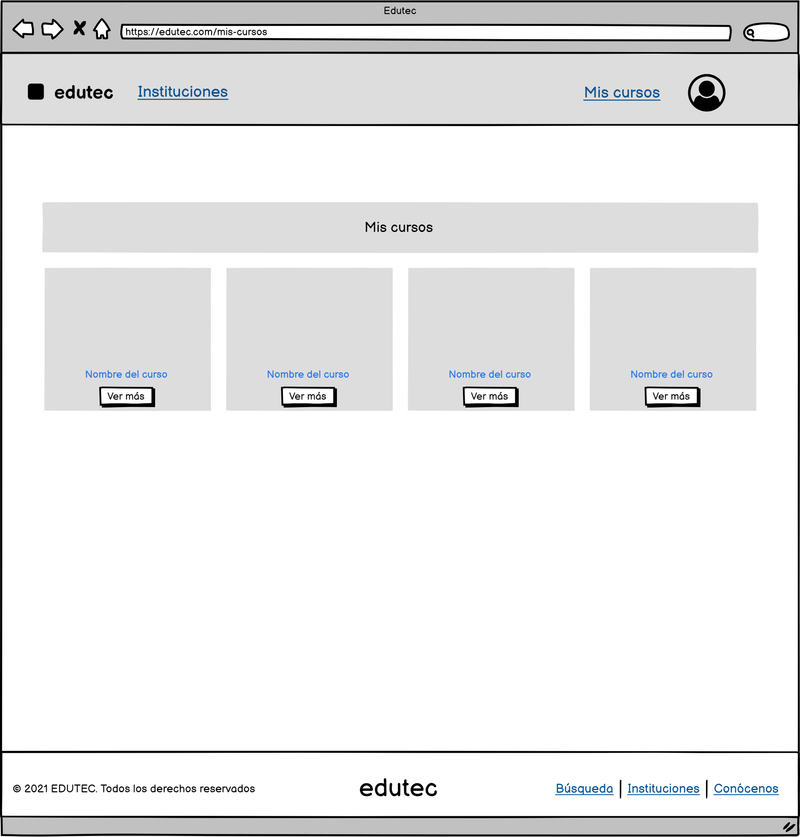

Se pueden visualizar los cursos que fueron agregados como favoritos.

Al hacer clic se redirige a la pantalla de detalle de curso del respectivo curso.

CA_B_INSTITUTOS
Permite caracteres alfanúmericos y debe ser menor a 50 caracteres.
Al hacer clic se buscará todos los cursos que dicta la institución que coincide con el criterio de búsqueda.

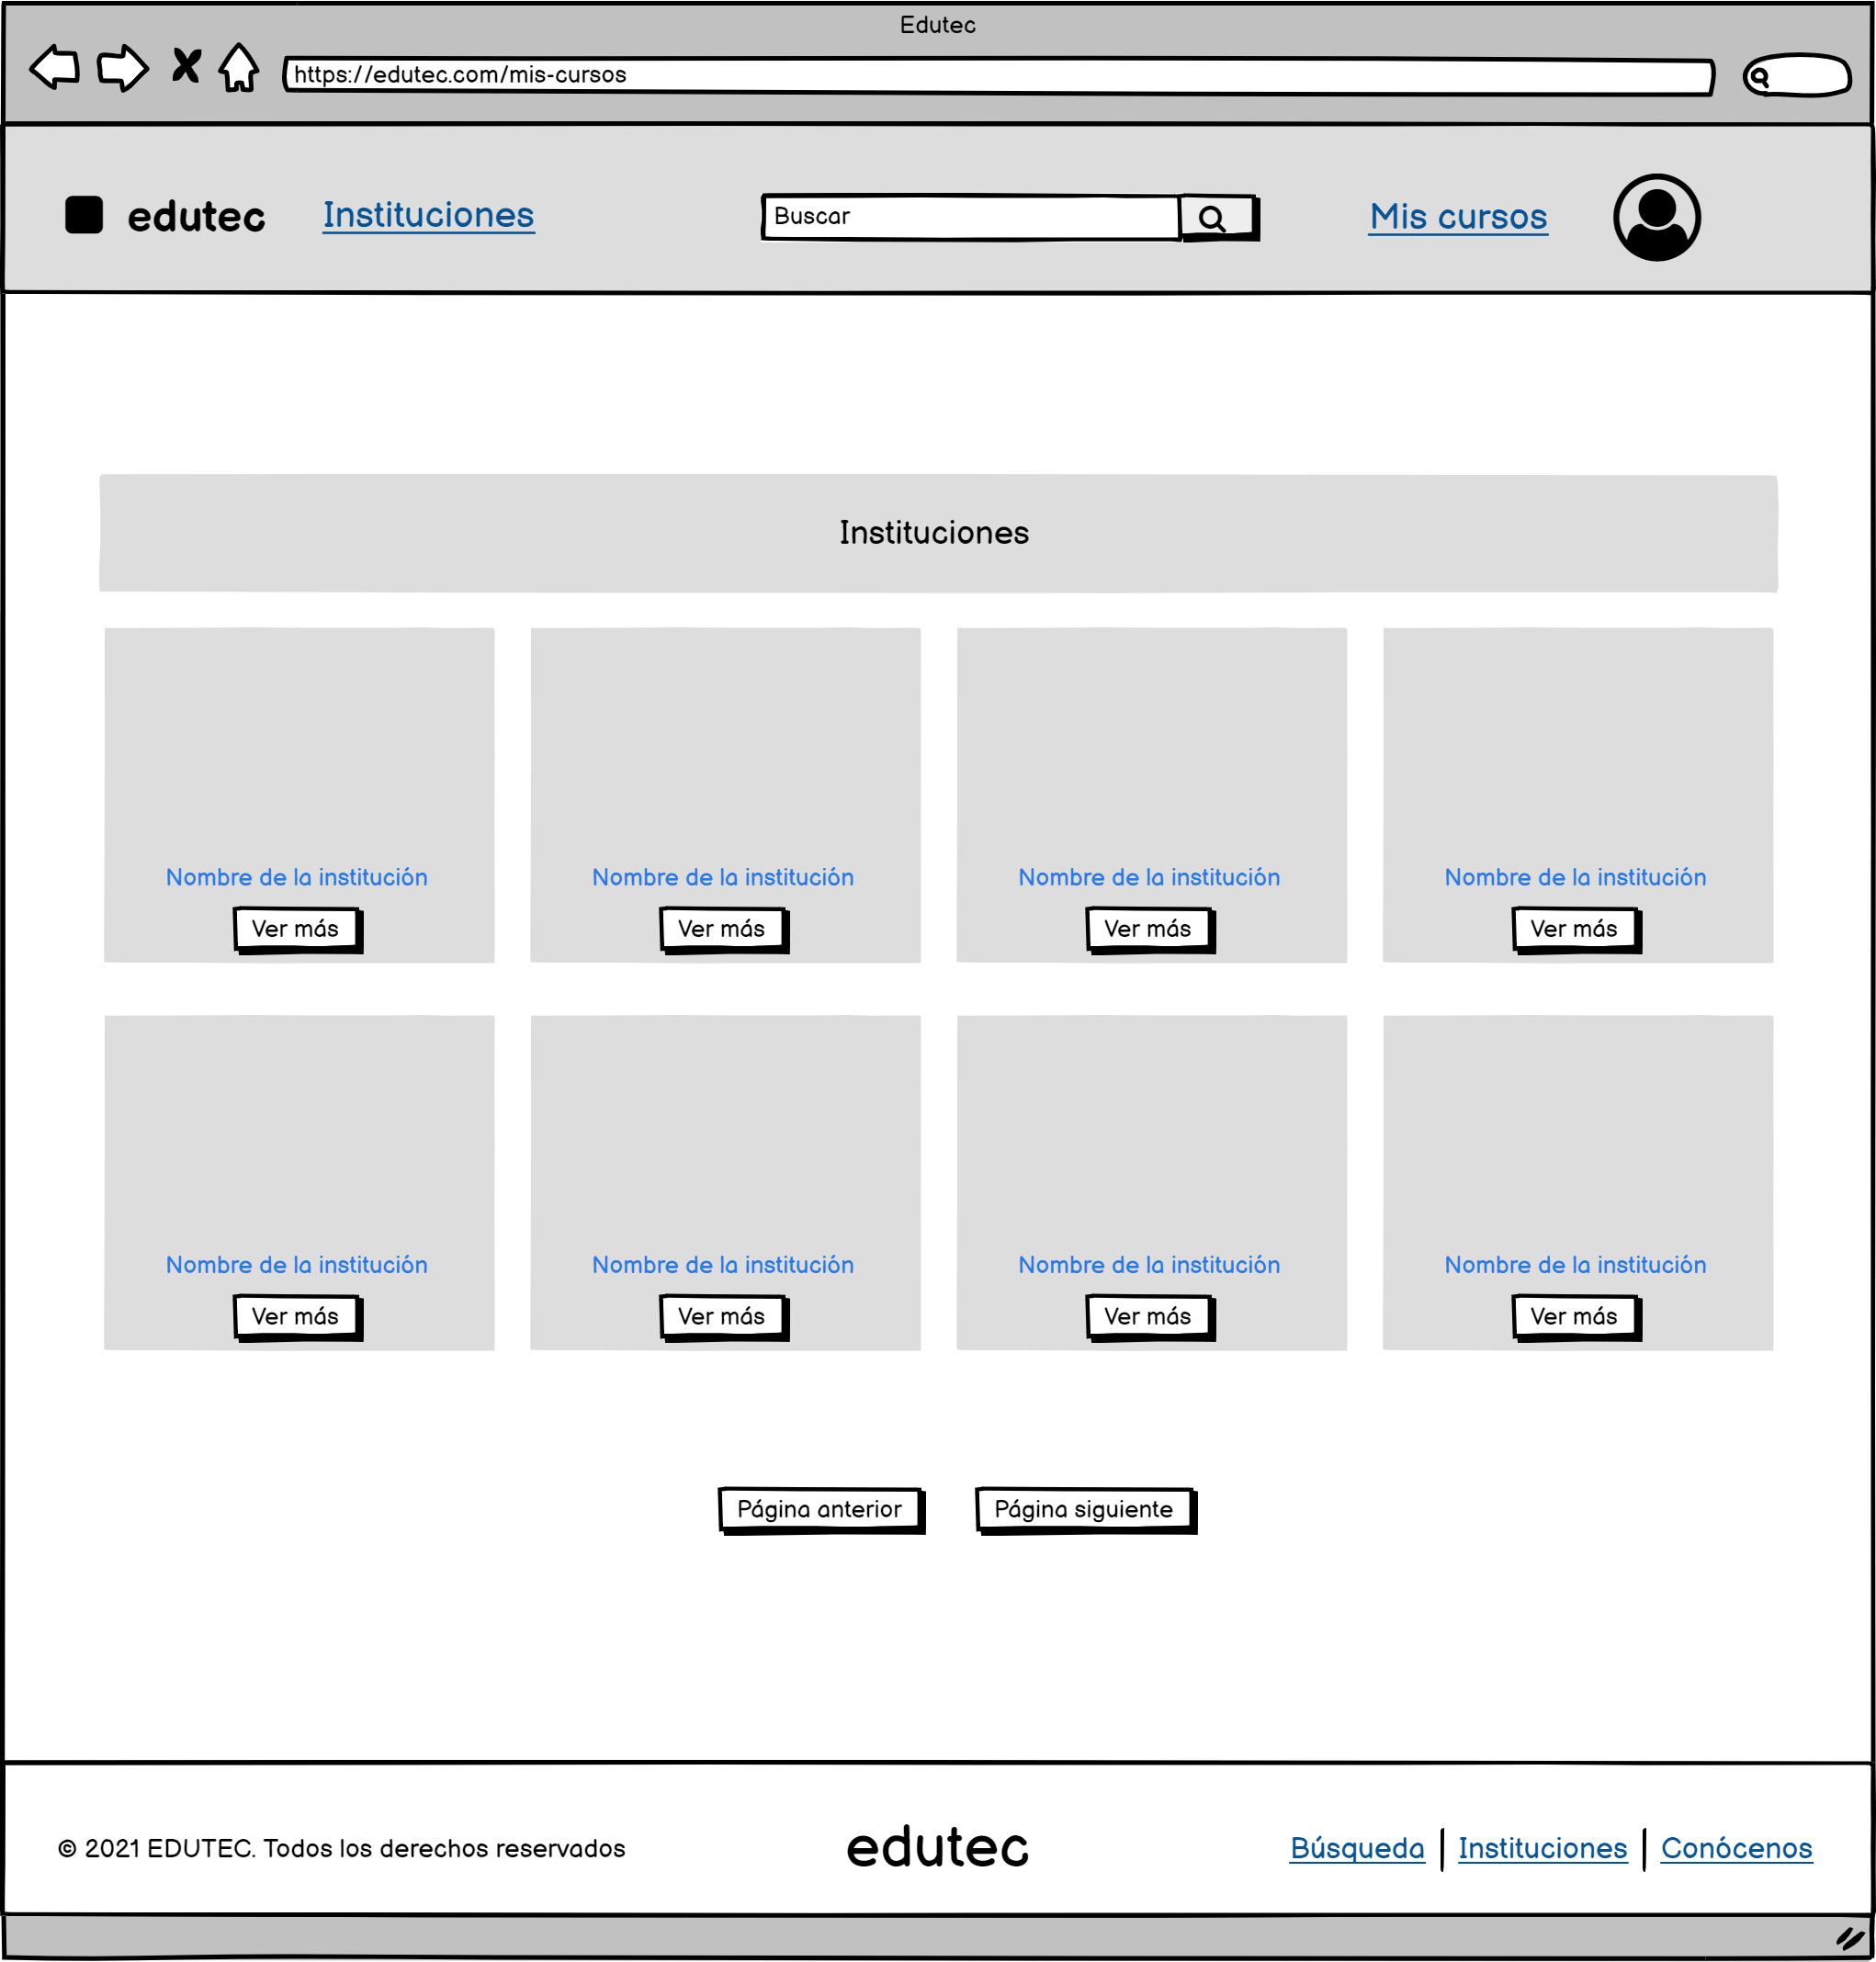

Se puede visualizar a todos los institutos que están habilitados en el panel de institutos del administrador.

Al hacer clic nos lleva a la pantalla de detalle de insituto del respectivo instituto.

Se muestra el logo asociado a la institución.

Se muestra paginación en caso se presenten más de 12 instituciones.

CA_D_INSITUTOS
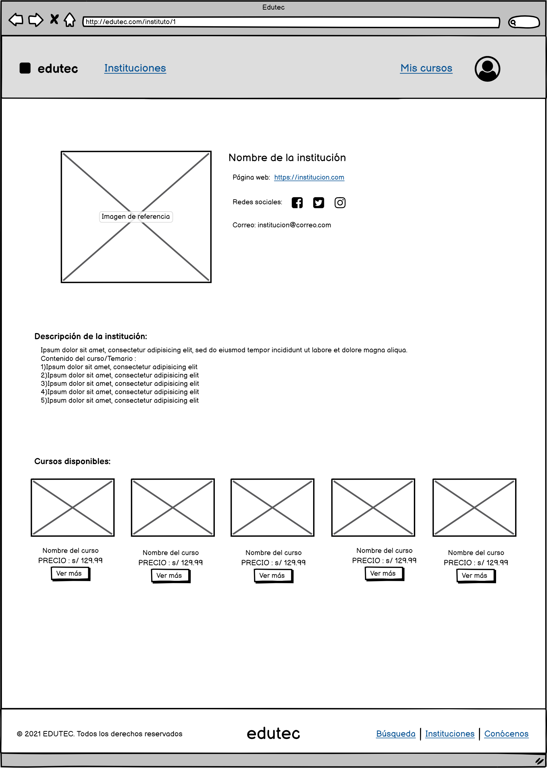

Al hacer clic nos lleva a la página de la institución.

Se muestra las redes sociales disponibles de la institución.
Al hacer clic en cada botón se abrira la página correspondiente a cada red social.
Se muestra el logo asociado a la institución.

Se muestra la descripción de la institución, en caso no este disponible la descripción se debe informar mediante un mensaje.

Se muestran los cursos disponibles de la institución.

Al hacer clic nos lleva a la pantalla de detalle de curso del respectivo curso.

CA_GESTION_I
Al ingresar un término, se filtrará los elementos de la tabla:
Se mostrará las instituciones que tengan relación con el término de búsqueda.
En caso de no haber coincidencias, se mostrará el mensaje correspondiente.

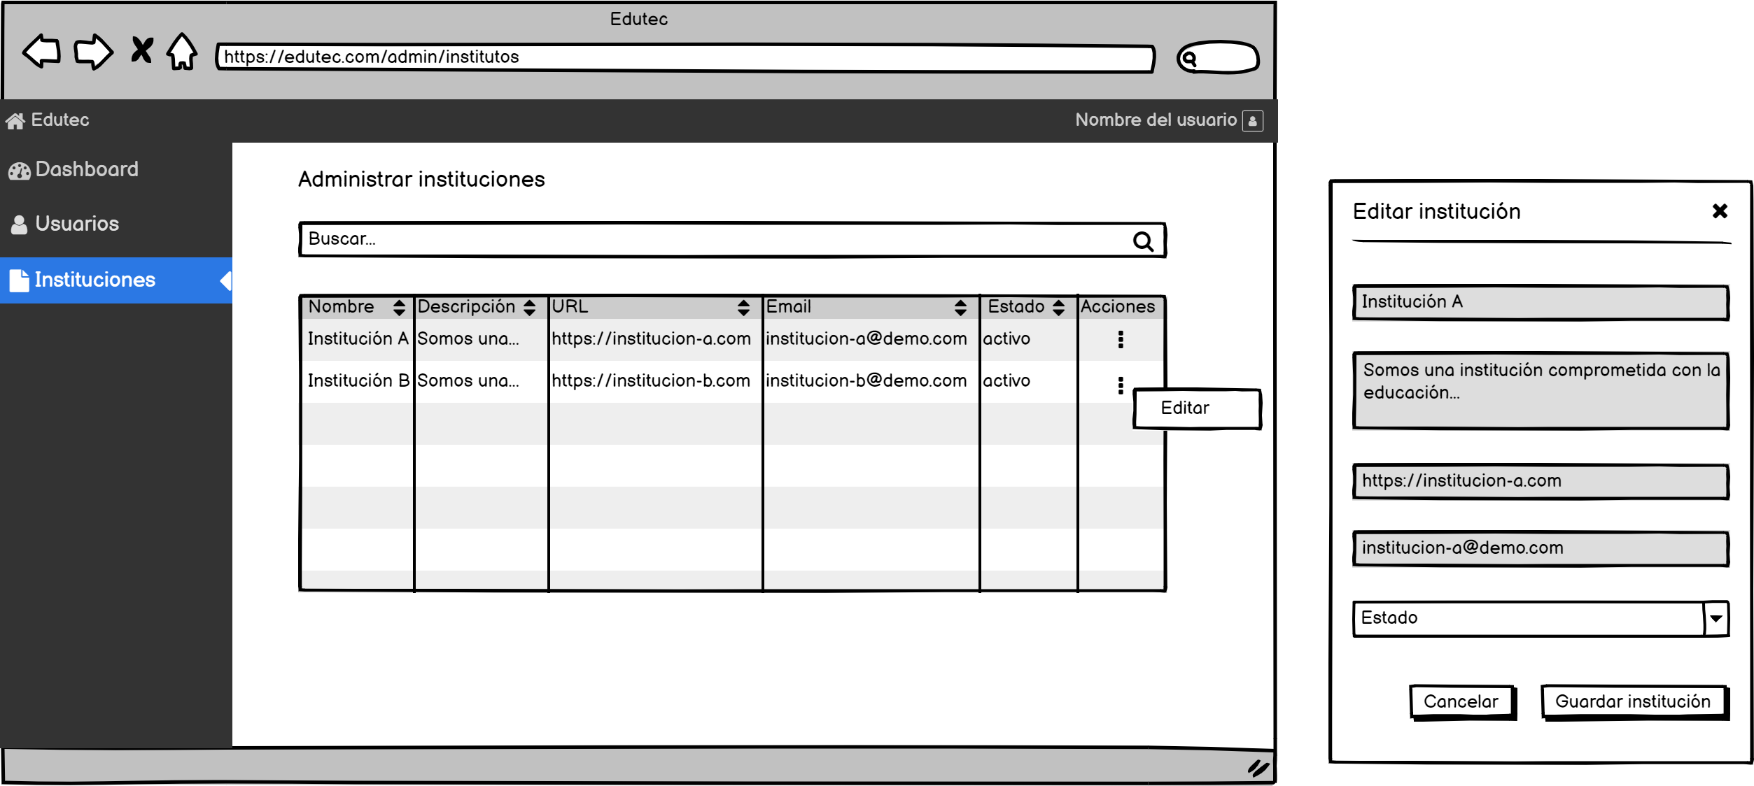

Se puede ver a todas las instituciones que se muestran por defecto en la pantalla de instituciones.

Solo el campo "Estado" será editable con las opciones: Activo, Inactivo.
Al hacer clic en el botón "Guardar institución":
Si no se ha modifica el formulario, se mostrará el mensaje "No hay nada que actualizar".
Si se ha modificado el formulario, se actualizará y mostrará el mensaje de confirmación.
En caso de error, se mostrará el mensaje.

Para cada institución se mostrará un botón para editar.
Al hacer clic en el botón editar se mostrará un ventana emergente con el formulario para editar el estado de la institución.

CA_GESTION_U
Al ingresar un término, se filtrará los elementos de la tabla:
Se mostrará los usuarios que tengan relación con el término de búsqueda.
En caso de no haber coincidencias, se mostrará el mensaje correspondiente.

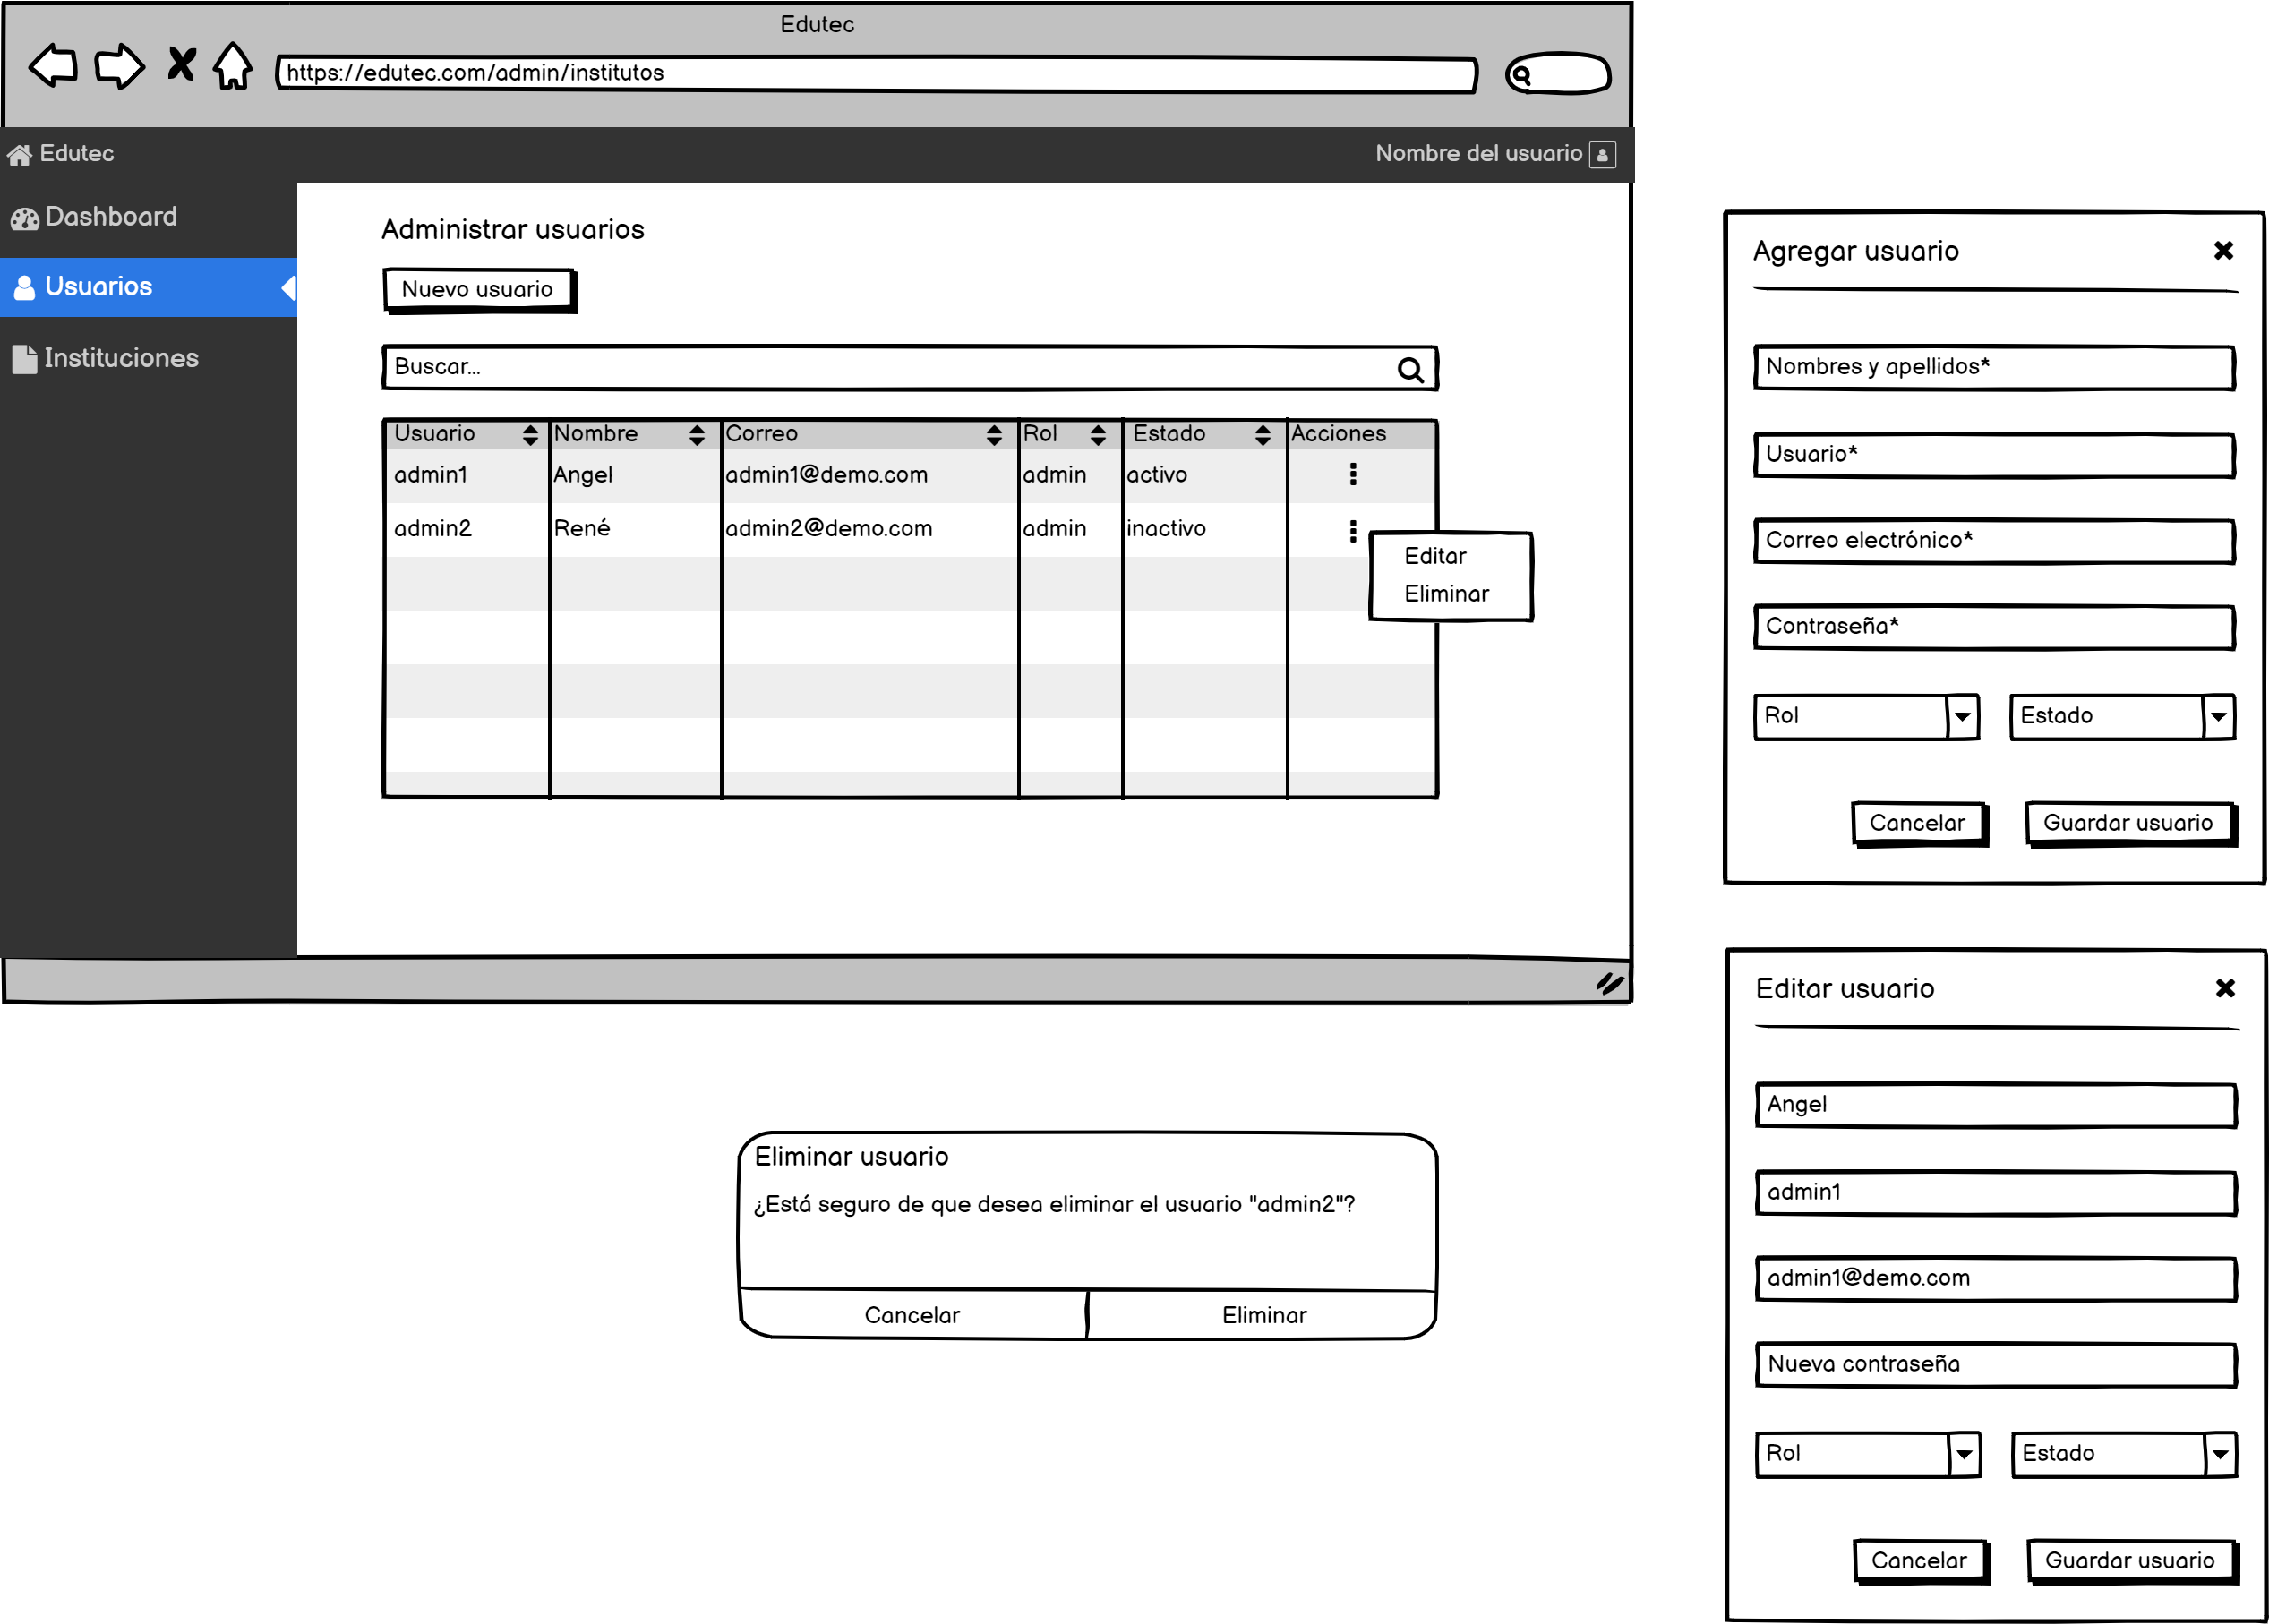

Al hacer clic se mostrará una ventana emergente con el formulario para crear el nuevo usuario.

Todos los campos serán obligatorios.".
Validaciones:
Nombre y apellidos: Max. 50 caracteres, solo letras.
Usuario: Max. 50 caracteres, solo letras y números.
Correo: Formato de correo
Contraseña: Min. 3 caracteres
En caso se deje algún campo sin valor se mostrará el mensaje de campo requerido.
Al hacer clic en "Guardar usuario":
Se registrará el usuario y se mostrará un mensaje de confirmación.
En caso de error se mostrará un mensaje.
Al hacer clic en el botón "Cancelar", en la "X" o fuera de la ventana, esta se cerrará, cancelando la operación.

Se puede ver a todos los usuarios que se muestran por defecto en la pantalla de instituciones.

Para cada usuario se mostrará un botón para editar o eliminar.
Al hacer clic en el botón eliminar se mostrará un ventana de confirmación.
Al hacer clic en el botón editar se mostrará una ventana emergente con el formularió para editar el usuario.

Todos los campos serán obligatorios a excepción de "Nueva contraseña".
En caso se deje algún campo sin valor se mostrará el mensaje de campo requerido.
Al hacer clic en "Guardar usuario":
Se actualizará los datos del usuario y se mostrará un mensaje de confirmación.
En caso de error se mostrará un mensaje.
Al hacer clic en el botón "Cancelar", en la "X" o fuera de la ventana, esta se cerrará, cancelando la operación.

Al hacer clic en "Eliminar" se eliminará el usuario y se mostrará un mensaje de confirmación
Al hacer clic en "Cancelar" se cancela la eliminación.

CA_PANEL_INICIO
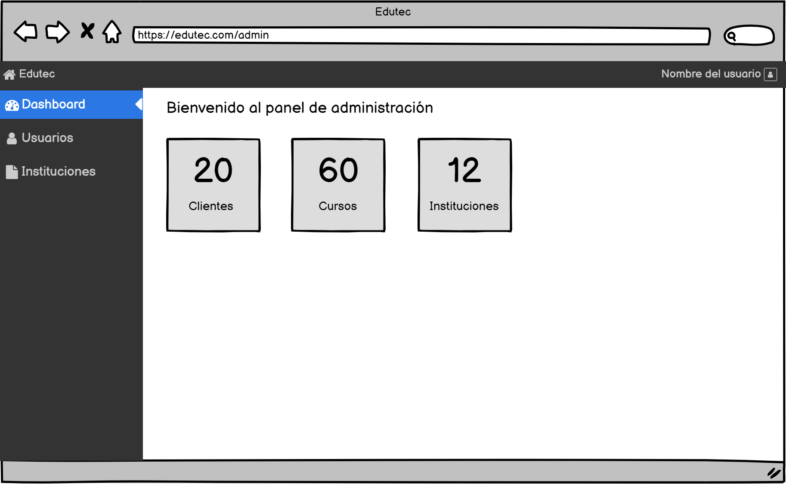

Puedo visualizar información relacionada con el número de clientes, cursos e instituciones registradas en el sistema.

CA_RECUPERARC
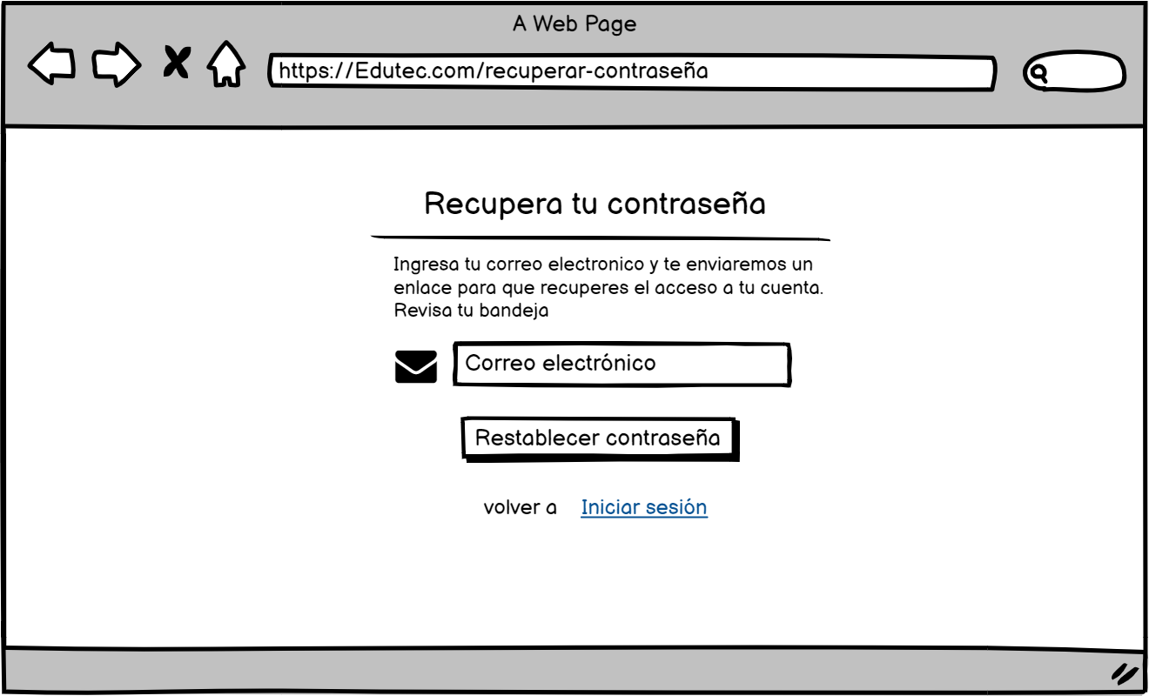

La entrada debe tener el formato email .

Al hacer clic se debe validar que la entrada sea un correo registrado, una vez verificado se manda un enlace al correo, desde ese enlace se podrá acceder a la ventana de nueva contraseña, si es correcto debe aparecer un mensaje que diga "correo enviado" y redirigir a la ventana login, en caso contrario "correo incorrecto".

Redirige la ventana de login

CA_NUEVAC
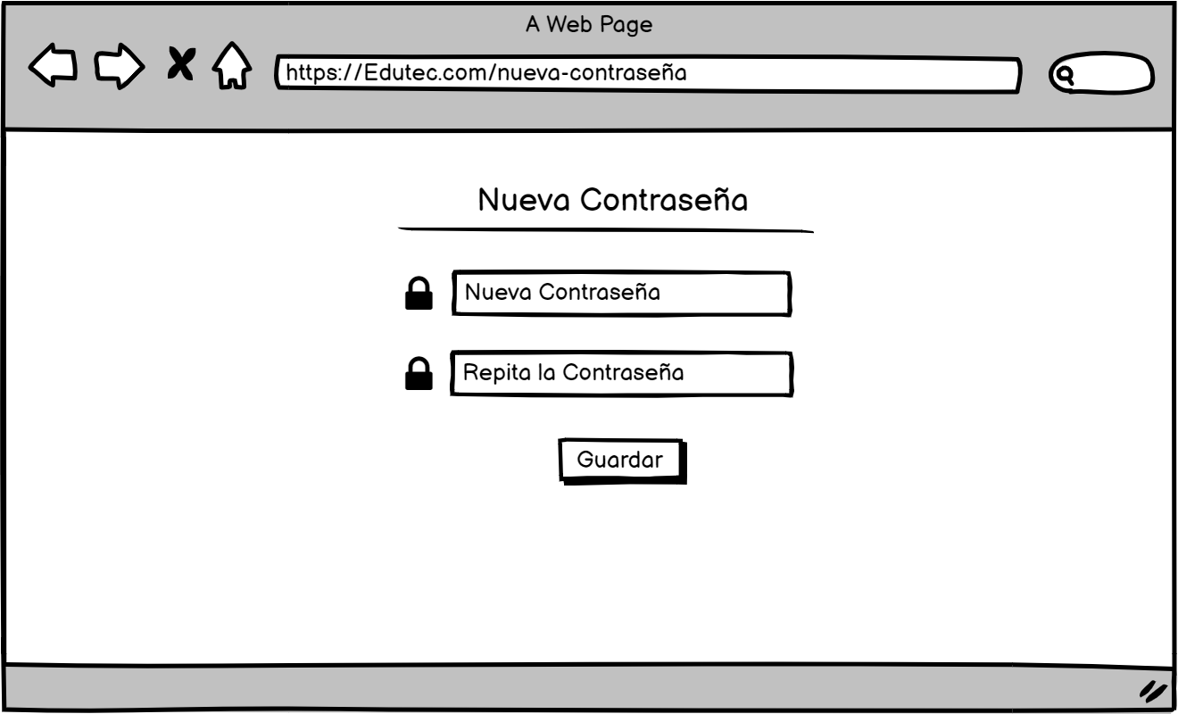

Longitud máxima de 20 caracteres y minima de 3, ademas no debe tener ninguna restricción de validación de mayusculas, caracteres especiales, etc. Formato tipo password.

Longitud máxima de 20 caracteres y minima de 3 no debe tener ninguna restricción de validación de mayusculas, caracteres especiales, etc. Formato tipo password. Debe coincidir con la anterior entrada. En caso no coincidan debe mostrarse un mensaje que lo indique

Se cambia y guarda la contraseña en la BD, debe aparecer un mensaje que diga "Nueva contraseña guardada" luego redirigir a la ventana login.

